Comment rembourser
(Nom de l'organisation)

L’organisation n’est pas obligée
de rembourser les frais du volontaire.
Les frais c’est par exemple, le ticket de train pour venir au volontariat.

Si l’organisation décide de rembourser des frais,
il y a 2 façons de faire :

1. Soit l’organisation rembourse les frais réels.

Pour les jours de volontariat,
le volontaire donne ses factures, ses tickets de caisse,
ses tickets de train,...
Et l'organisation rembourse l'argent au volontaire.

2. Soit l’organisation donne de l'argent au volontaire
pour chaque jour d’activité.

Ce montant s’appelle un forfait.
Le forfait c'est recevoir de l'argent pour les activités.
On décide du forfait avant l’activité de volontariat.
Ce forfait ne peut pas dépasser 40,67 € par jour.
Et l’organisation ne peut pas donner plus de 1626,77 € par an.
Ce sont les montants pour l’année 2023.
Ces montants augmentent un peu
le premier janvier chaque année.

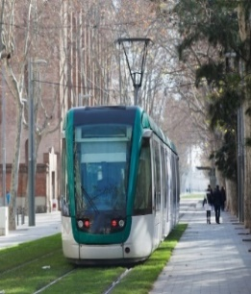
L’organisation peut ajouter à ce forfait
le remboursement des frais de transports :
train, tram, voiture, vélo,…

L’organisation ne peut pas rembourser
plus de 2000 kilomètres par an.
Le remboursement ne peut pas dépasser
0,4246 € par kilomètre.
Ce montant change de temps en temps.

Attention si la personne est volontaire
dans plusieurs organisations !

Un volontaire ne peut pas recevoir plus de 40,67 € par jour d’activité,
et il ne peut pas recevoir plus de 1626,77 € par an.
Donc il faut faire le calcul de tout l’argent
que le volontaire reçoit des différentes organisations.

Entre le 1er janvier et le 31 décembre d’une année,
les différentes organisations doivent rembourser
les frais du volontaire
de la même façon :
· soit les frais réels,
· soit les forfaits.

Pour en savoir plus,
voir le site internet : www.levolontariat.be

